Veiledning
Aktiviteter | Vurdering av tiltaket for oppfyllelse av mål |  | Prioritet | Ansvarlig | Frist | Ressurser | Status | Tidslinje
Beskriv aktivitetene dere skal gjøre for å gjennomføre tiltaket her eller i et eget ark hvis det er mange eller omfattende aktiviteter. | Vurder hvor stor effekt tiltaket vil ha for oppfyllelse av mål. Bruk inndelingen nedenfor. |  | Vurder tiltakene ut fra hvilken effekt de vil ha og hvor kompleks implementeringen er (jf figuren over). Fokuser på de grønne (prioritet 1 og 2), dernest de gule (prioritet 3) og vurder om det i det hele tatt er hensiktsmessig å iverksette noen av de oransje. | Bestem hvem som er ansvarlig for gjennomføring av tiltaket. | Sett en frist for når tiltaket skal være gjennomført. | Vurder hvor mye ressurser tiltaket krever. Bruk inndelingen nedenfor. | Vurder hvilken status tiltaket har. Denne må oppdateres fortløpende. | Marker mnd/ år som tiltaket skal arbeides med blå bakgrunn. Stå i den blå cellen nedenfor. Trykk på kopier i verktøylinjen ovenfor til høyre. Trykk på arkfanen "handlingsplan" og trykke på relevante mnd/ år celler.
 | Tiltaket vil ha stor effekt for oppfyllelse av mål | ● |  |  |  | Ressurser ikke vurdert | Ingen status
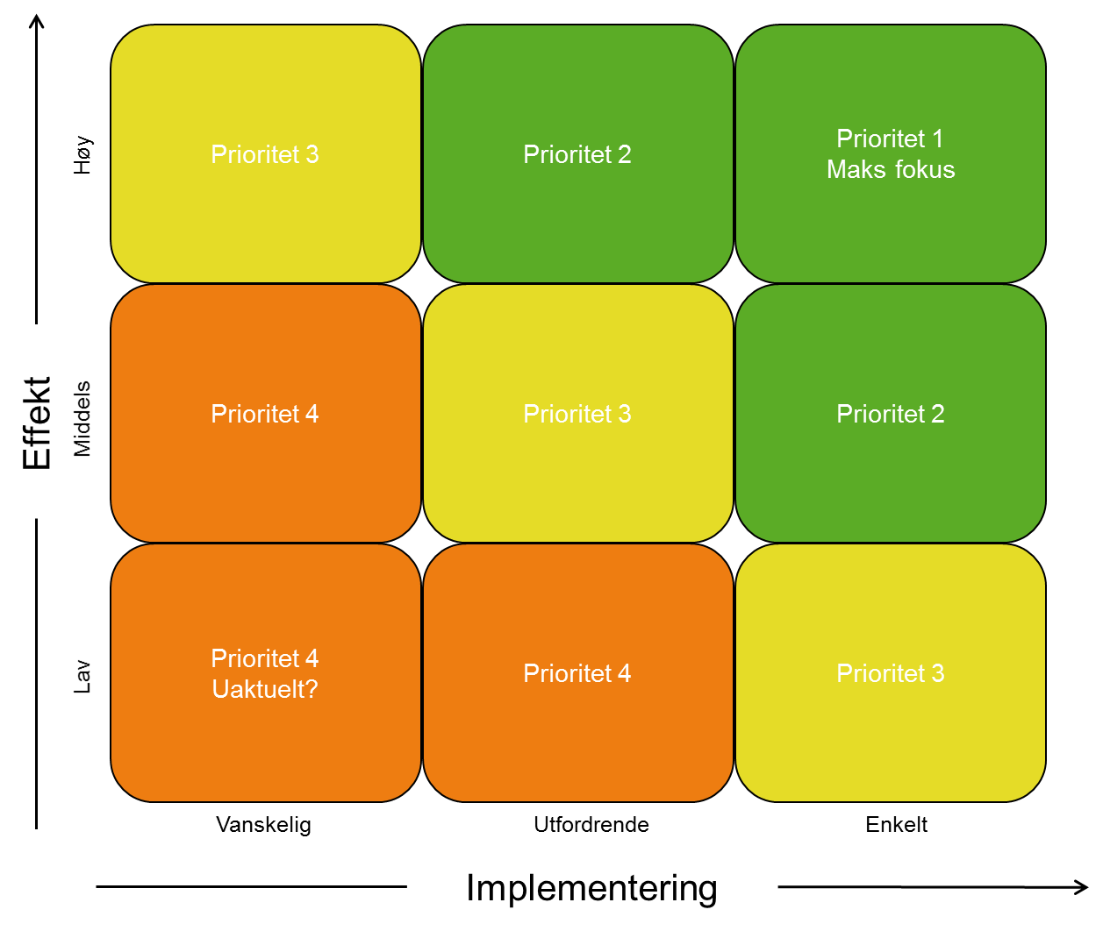
 | Tiltaket vil ha noe effekt for oppfyllelse av mål | ○ |  |  |  | Kun interne ressurser | Ikke påbegynt
 | Tiltaket vil ikke ha effekt i for oppfyllelse av mål | ─ |  |  |  | Ekstra ressurser tildelt i budsjett | Pågår
 |  |  |  |  |  | Ekstra ressurser ikke tildelt i budsjett | Gjennomført

 |  |  | Ingen prioritet
 |  |  | Prioritet 1
 |  |  | Prioritet 2
 |  |  | Prioritet 3
 |  |  | Prioritet 4

